信用交易
融资融券市场交易数据统计(2023-03-17)

标的证券 | 融资融券余额（亿元） | 融资余额（亿元） | 融券余额（亿元） | 融资买入额（亿元） | 融资融券规模变化（亿元） | 融资余额增幅(‰) | 融券余额增幅(%)
统计数据 | 15,851.84 | 14,928.90 | 921.93 | 772.47 | -4.70 | -0.81 | 0.82
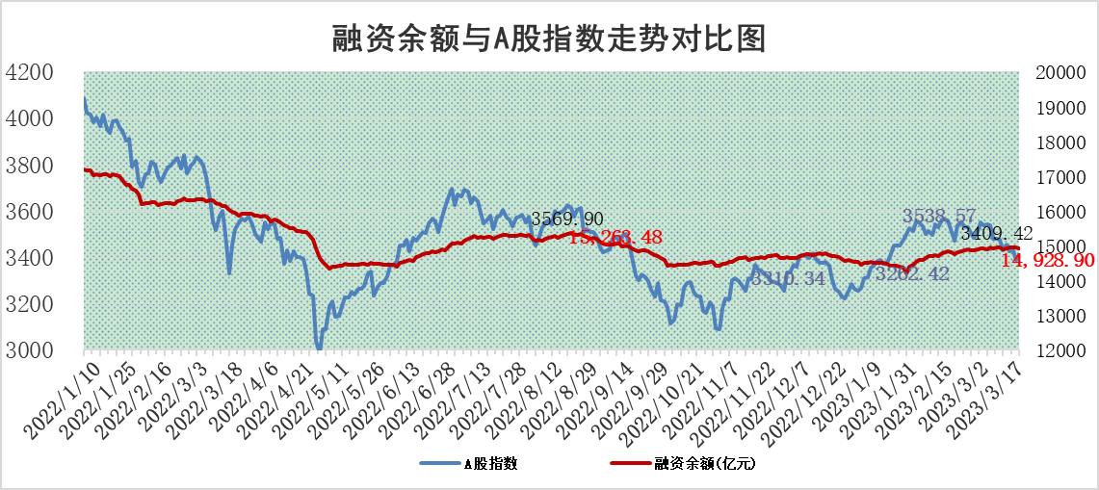

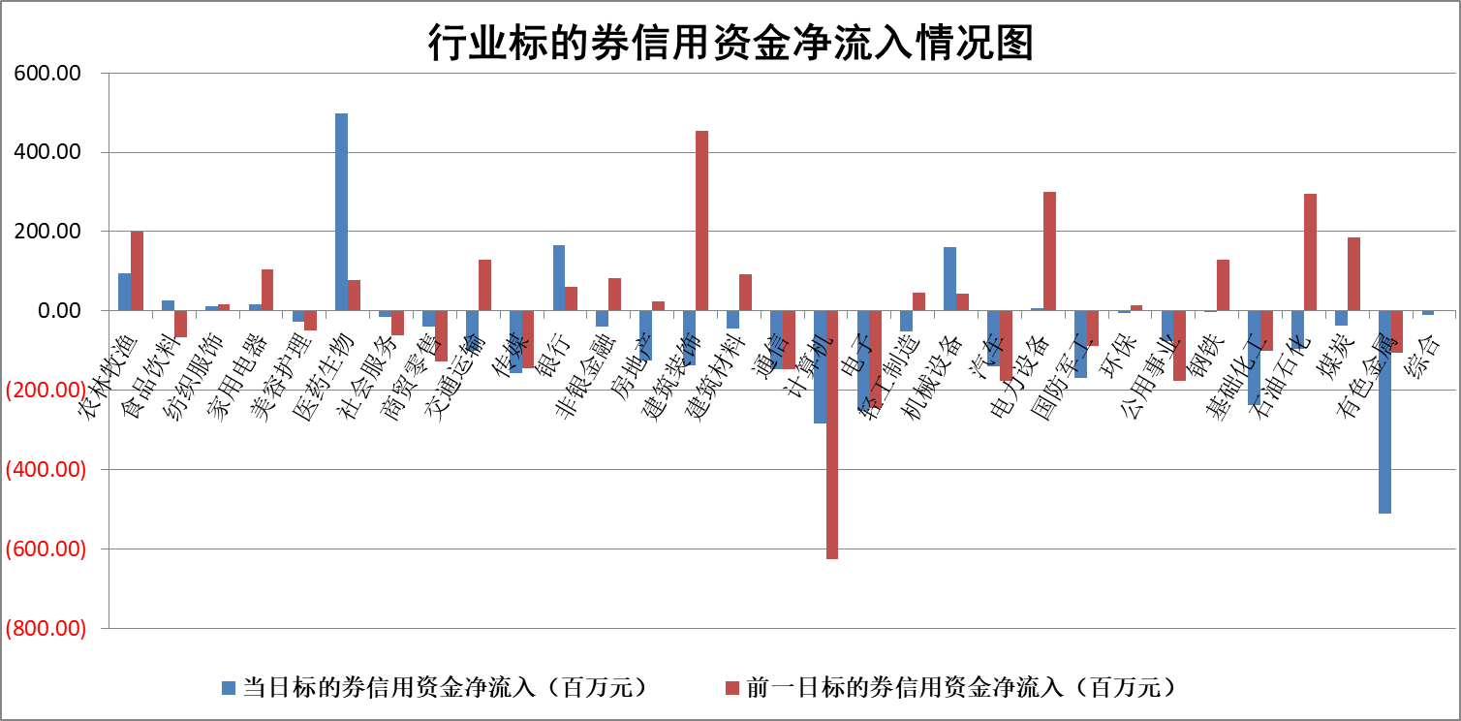

标的基金代码 | 标的基金简称 | 融资余额/市值(%) | 融资余额增幅(%) | 融资买入额/成交金额(%) | （融资余额净增额-融券余额净增额）/市值(‱) | 融券余额降幅(%) | ABS[（融资余额净增额-融券余额净增额）/市值净增额-1](%)
159902 | 华夏中小板ETF | 0.00 | 0.00 | 0.00 | 0.00 | 0.00 | 100.00
159915 | 易方达创业板ETF | 3.49 | 2.49 | 2810.82 | 8.31 | -5.44 | 137.05
159919 | 嘉实沪深300ETF | 4.70 | 0.67 | 2.11 | 3.84 | 5.79 | 93.29
159920 | 华夏恒生ETF | 78.08 | -0.15 | 3.57 | -11.76 | -11.99 | 110.59
159922 | 嘉实中证500ETF | 0.72 | 0.22 | 4.88 | 59.45 | 7.20 | 6.07
159925 | 南方沪深300ETF | 0.02 | -13.49 | 0.20 | -0.31 | 0.00 | 100.50
159928 | 消费ETF | 0.79 | -4.68 | 1.16 | -4.19 | -2.43 | 93.84
159934 | 易方达黄金ETF | 418.89 | -0.30 | 54.78 | -126.07 | 0.00 | 318.36
159939 | 全指信息技术ETF | 0.48 | -1.47 | 209.87 | -0.74 | -3.32 | 100.23
159940 | 全指金融地产ETF | 0.18 | 0.26 | 0.02 | 0.05 | 0.00 | 99.94
159995 | 半导体芯片ETF | 1.94 | 1.16 | 320.14 | 0.91 | -9.40 | 99.30
159997 | 天弘中证电子ETF | 1.38 | -1.06 | 0.98 | -1.49 | -2.14 | 100.71
159998 | 天弘中证计算机主题ETF | 0.38 | -17.00 | 0.09 | -7.82 | 0.00 | 101.80
510050 | 华夏上证50ETF | 9.70 | -1.61 | 134.10 | -16.86 | -6.68 | 369.38
510180 | 华安上证180ETF | 0.47 | 1.15 | 2.20 | 0.55 | 1.55 | 99.26
510880 | 华泰柏瑞红利ETF | 0.25 | -3.35 | 0.47 | -0.91 | -1.62 | 116.35
510900 | 易方达恒生H股ETF | 106.05 | -0.12 | 5.21 | -12.31 | 0.00 | 107.97
511010 | 5年期国债ETF | 0.00 | 0.00 | 0.00 | 0.00 | 0.00 | 100.00
511380 | 可转债及可交换债券ETF | 8.03 | 0.66 | 3.98 | 5.27 | 0.00 | 95.93
512000 | 全指证券ETF | 6.36 | -2.90 | 11.82 | -19.28 | -0.91 | 119.40
512010 | 沪深300医药卫生ETF | 4.45 | 5.53 | 90.61 | 22.87 | -2.65 | 16.85
512070 | 沪深300非银ETF | 1.50 | -0.47 | 26.96 | -2.94 | -17.32 | 101.23
512400 | 南方中证申万有色金属ETF | 1.17 | -11.50 | 0.21 | -17.13 | -5.91 | 111.65
512580 | 广发中证环保产业ETF | 1.24 | 27.83 | 1.51 | 27.52 | 1.16 | 119.17
512660 | 国泰中证军工ETF | 2.71 | -4.01 | 11.62 | -11.70 | -0.83 | 57.58
512800 | 华宝中证银行ETF | 17.91 | 2.03 | 4.09 | 38.07 | 4.83 | 64.67
512980 | 广发中证传媒ETF | 0.83 | 5.64 | 102.19 | 4.12 | -4.73 | 98.78
515030 | 华夏中证新能源汽车ETF | 2.61 | -1.76 | 20.69 | -4.45 | 0.53 | 8108.89
515050 | 华夏中证5G通信主题ETF | 1.10 | -8.67 | 5.71 | -12.10 | -15.07 | 105.67
515070 | 华夏中证人工智能ETF | 1.48 | -0.28 | 3.73 | -0.41 | 0.00 | 100.16
标的股票比较指标 |  | 融资余额/流通A股市值(%) | 融资余额增幅(%) | 融资买入额/成交金额(%) | （融资余额净增额-融券余额净增额）/流通A股市值(‱) | 融券余额降幅(%) | ABS[（融资余额净增额-融券余额净增额）/流通A股市值净增额-1](%)
前十名标的个股 |  | 仁东控股 | 维海德 | 齐峰新材 | 维海德 | 三川智慧 | 蕾奥规划
 |  | 海兰信 | 万得凯 | 龙大美食 | 和林微纳 | 凯龙股份 | 蒙泰高新
 |  | 全柴动力 | 金山办公 | 赣粤高速 | 万得凯 | 汉马科技 | 凯莱英
 |  | 莱茵生物 | 中科通达 | 国力股份 | 福晶科技 | 惠博普 | 天阳科技
 |  | 亚通股份 | 光云科技 | 磁谷科技 | 中科通达 | 节能铁汉 | 时代电气
 |  | 数码视讯 | 森赫股份 | 华联控股 | 罗普特 | 龙溪股份 | 百诚医药
 |  | 司尔特 | 唯特偶 | 红豆股份 | 磁谷科技 | 法本信息 | 磁谷科技
 |  | 先惠技术 | 信捷电气 | 凌云股份 | 森赫股份 | 科美诊断 | 万润新能
 |  | 尖峰集团 | 中铝国际 | 香江控股 | 深圳瑞捷 | 广日股份 | 隆达股份
 |  | 电气风电 | 邦彦技术 | 海印股份 | 光云科技 | 兰生股份 | 经纬恒润
后十名标的个股 |  | 泽达易盛 | 毕得医药 | 合力泰 | 青木股份 | 腾达建设 | 山东章鼓
 |  | 中航机电 | 新点软件 | 泽达易盛 | 挖金客 | 新北洋 | 科达制造
 |  | 欧派家居 | 挖金客 | 中航机电 | 云从科技 | 桂林三金 | 和元生物
 |  | 中国人寿 | 青木股份 | 蓝光发展 | 蕾奥规划 | 京泉华 | 高澜股份
 |  | 中信特钢 | 澳华内镜 | 紫鑫药业 | 德科立 | 安必平 | 航发控制
 |  | 岱美股份 | 漫步者 | 泛海控股 | 漫步者 | 高铁电气 | 瑞晨环保
 |  | 宁沪高速 | 亚虹医药 | 恒辉安防 | 汉仪股份 | 蓝帆医疗 | 清研环境
 |  | 三棵树 | 赛腾股份 | 新华联 | 鸿博股份 | 岱勒新材 | 运达股份
 |  | 苏泊尔 | 华光环能 | 三棵树 | 赛腾股份 | 兆威机电 | 声光电科
 |  | 古井贡酒 | 星环科技 | 吉祥航空 | 中文在线 | 格灵深瞳 | 翔楼新材
说明：1.以上普通交易数据和信用交易数据皆以交易日收盘后数据为基准；2.上述标的证券总数据只计算标的证券市场总数据，不包括从标的证券中调出去标的证券数据，所以与交易所公布的总值略有不同； 3.上述行业采用申万一级行业分类；4.以上标的基金和标的个股中比较的6个指标值中：前5个（从左至右）为正向指标，值越大排名越靠前；第6个为逆向指标，值越小，排名越靠前；5.第6个指标中ABS[]表示求绝对值，其主要用于考量信用资金相对净流入对股价相对净变化的贡献程度；6.数据来源：wind，交易所。

 |  |  |  | 证券代码 | 新增融资余额 | 融资买入额 | 融资买入增幅前10
 |  | 1 | 维海德 | 301318 | 39618478 | 74062188 | 79%
 |  | 2 | 万得凯 | 301309 | 10316519 | 14919139 | 75%
 |  | 3 | 金山办公 | 688111 | 350429323 | 574675115 | 68%
 |  | 4 | 中科通达 | 688038 | 17026057 | 27175399 | 40%
 |  | 5 | 光云科技 | 688365 | 32548633 | 76950859 | 34%
 |  | 6 | 森赫股份 | 301056 | 6531619 | 11665798 | 32%
 |  | 7 | 唯特偶 | 301319 | 4646020 | 5631805 | 26%
 |  | 8 | 信捷电气 | 603416 | 9345747 | 10815254 | 22%
 |  | 9 | 中铝国际 | 601068 | 13423833 | 30253402 | 22%
 |  | 10 | 邦彦技术 | 688132 | 2761929 | 5012968 | 21%

